手順
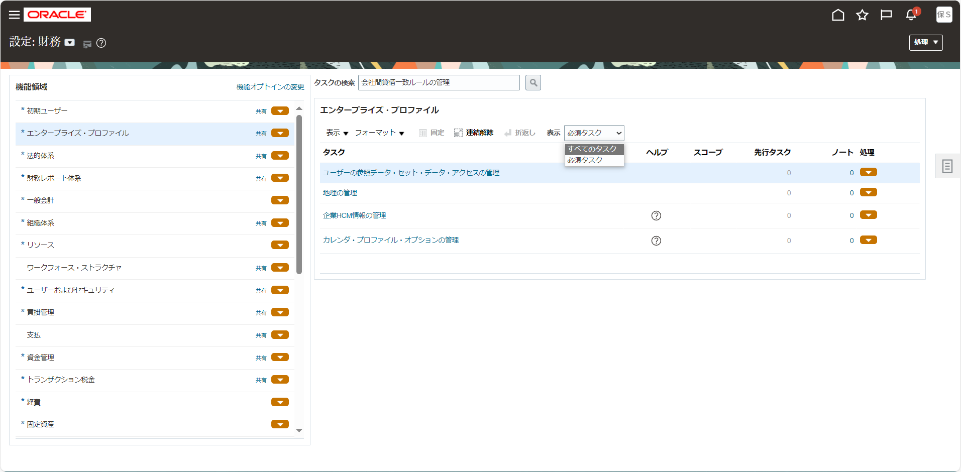
手順

メニュー

シート | メニュー | タスク | 説明、その他
SLA_5 | 設定および保守 > 設定：財務 > 買掛管理 | 補助元帳仕訳ルール・セットの管理 | 「補助元帳仕訳ルール・セットの管理」をタスク一覧から選択

タスク一覧からの選択

設定画面の画面左上より設定種別を確認します。他の名前になっている場合は「▼」をクリックして変更します。

画面左の機能領域から該当のタスク種別を選択し、画面右に表示されたタスク名をクリックします。
タスク名が見つからない場合は「表示 > すべてのタスク」を選択して非表示のタスクを表示させます。

